Sheet3
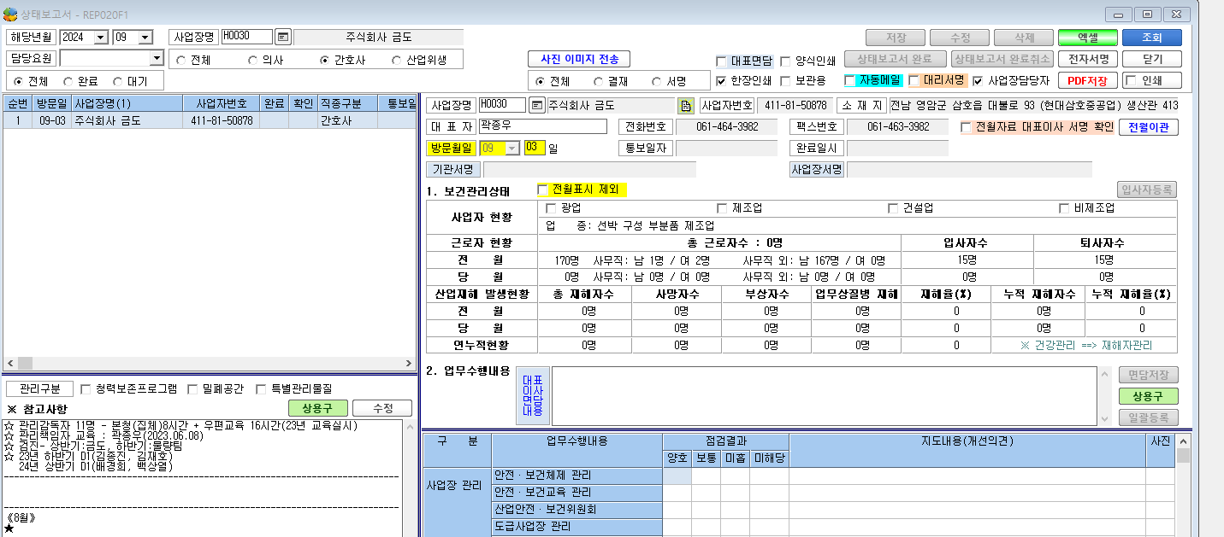

* 간호사 상태보고서 작성이 안돼요. 의사가 작성해 놓은 상태보고서만 보입니다.

